mixer
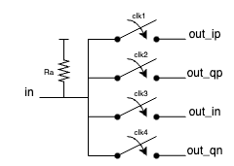
Filtro 4/4
output Ch and Zb
center freq | 5.00E+06
local osc | 2.40E+09
sampling freq | 9.60E+09
Cr | 7.50E-14
Ch | 2.29E-11
Zb | 1388.89

output Zmixer |  | output Rsh |  | Z11 | Rsw | Rsw + ƛZb | Rsh
Ra | 20000 | Ra | 20000 | 264 | 100 | 381.44773234 | 857.42141914
Rsw | 100 | Rsw | 100 | 375 | 200 | 481.44773234 | 1696.0708853
Zb | 1388.89 | Zb | 1388.89 | 484 | 300 | 581.44773234 | 2887.914328
Rsh | 1473 | Rsw + ƛZb | 381.44773234 | 594 | 400 | 681.44773234 | 4628.8216078
Rsw + ƛZb | 381.44773234 | Zmixer | 306 | 706 | 500 | 781.44773234 | 7312.3748312
Zmixer | 302.98643631 | Rsh | 1547.0710978 | 818 | 600 | 881.44773234 | 11364.066429
 |  |  |  | 929 | 700 | 981.44773234 | 17384.258626
 |  |  |  | 1039 | 800 | 1081.4477323 | 26470.770804
 |  |  |  | 1147 | 900 | 1181.4477323 | 39338.454434
 |  |  |  | 1253 | 1000 | 1281.4477323 | 56442.249577

